画面部品情報
アプリ課題(2025） |  |  | 画面ID | 画面名 |  |  |  | 作成日 | 作成者 | 更新日 | 更新者
 |  |  |  | 料理検索画面 |  |  |  | 2024-12-31 | 福田

 | 1.【画面イメージ】
 | 【初期表示】 |  |  | 【スマホ版イメージ】

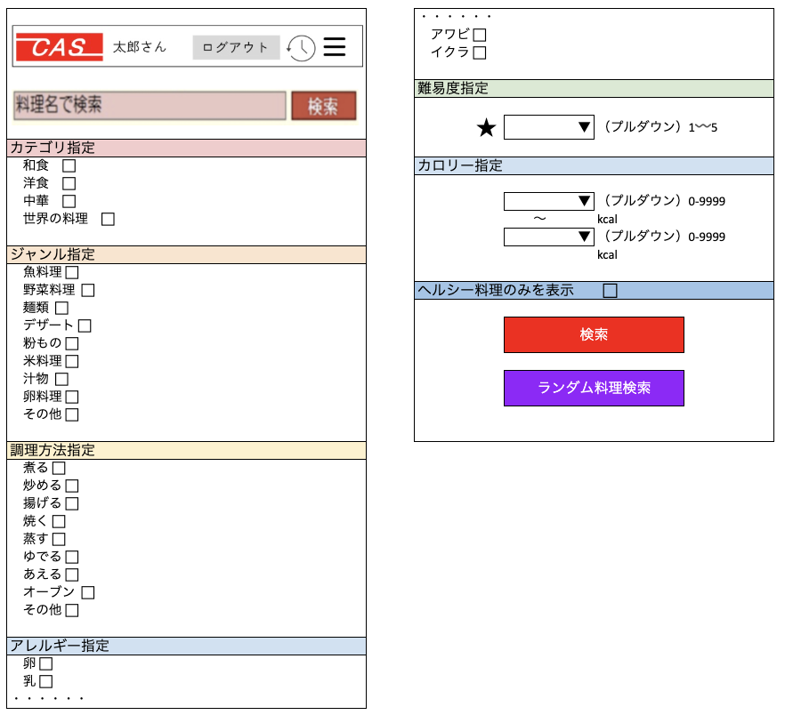
 | （簡単検索時） |  |  | （初期表示時）※各ジャンルともにクリック時にアコーディオンでカテゴリ指定のように下に出るイメージ

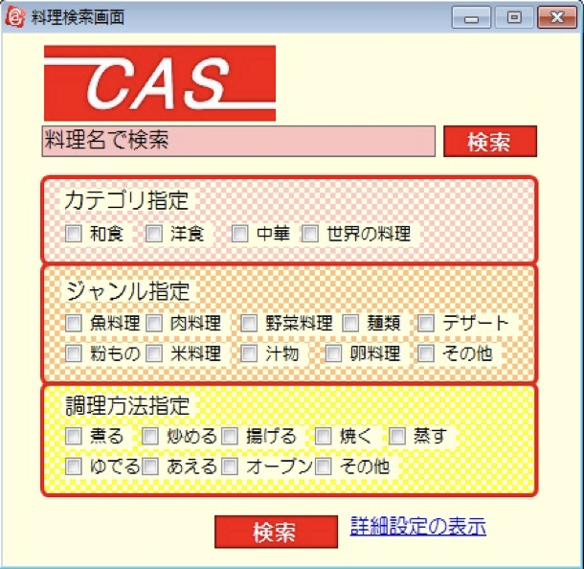

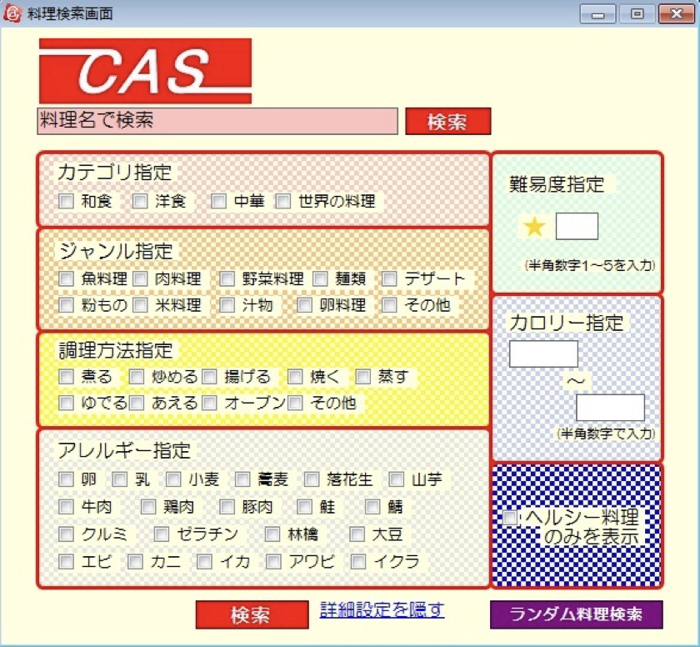
 | （詳細検索時）

 | 2.【機能概要】
 | アプリ起動時にまず表示される画面、また、サイドメニュー（01_メニュー画面）の「料理検索」からも呼ばれる画面。 既に登録された料理を各条件に沿って、検索できる画面。 各指定はチェックボックスで複数指定できるようになっている。

 | 3.【前の画面より受け取ったパラメータ】
 | パラメータ名 | データ型 | 桁数

 | 4.【イベント情報】
 | イベント名 | 処理概要

 | 5.【フォーム情報】 |  |  |  | 6.【DB情報】
 | （バリデーションチェックのエラー表示部） |  |  |  | （バリデーションチェックのエラー表示部）
 | 項目名 | 部品 | 備考 |  | 取得元テーブル | 取得列 | データ型 | 桁数 | 備考

 | （検索条件） |  |  |  | （検索条件）
 | 項目名 | 部品 | 備考 |  | 取得元テーブル | 取得列 | データ型 | 桁数 | 備考

 | 項目名 | 部品 | 備考 |  | 取得元テーブル | 取得列 | データ型 | 桁数 | 備考

 | （検索結果） |  |  |  | （検索条件）
 | 項目名 | 部品 | 備考 |  | 取得元テーブル | 取得列 | データ型 | 桁数 | 備考

シート1
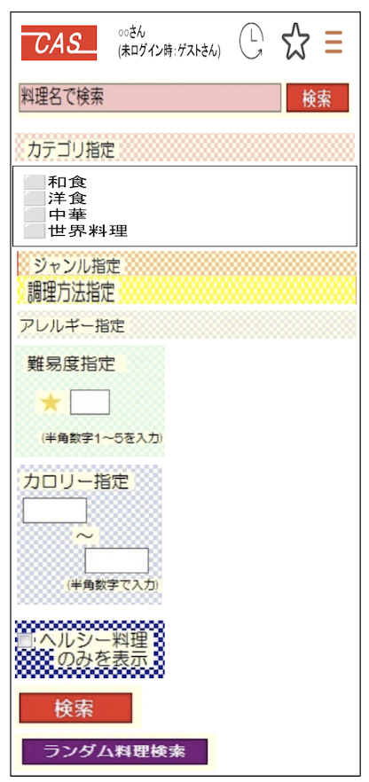
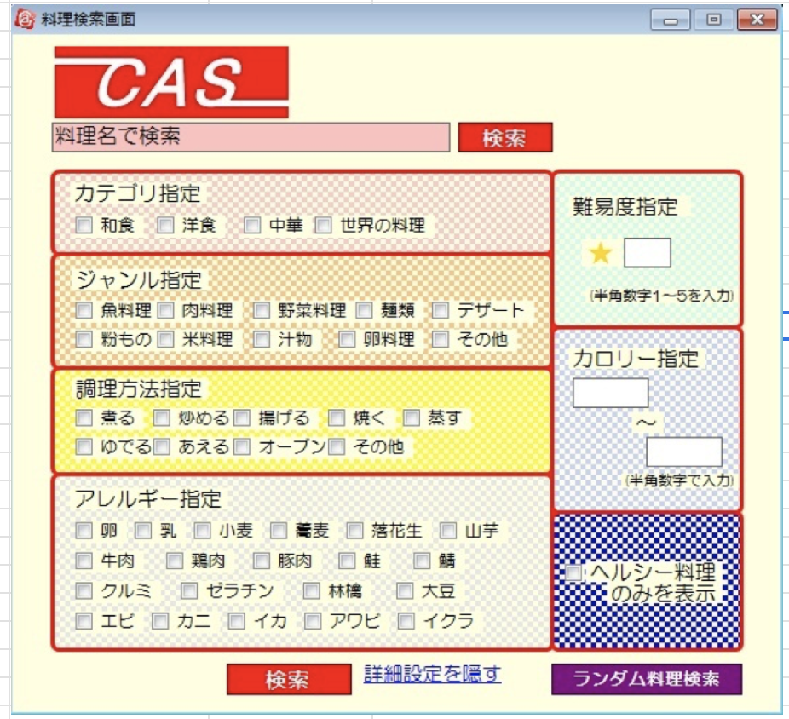
 | ・・・・・・
 | アワビ ⬜︎
 | イクラ ⬜︎

 | 難易度指定

 | ★ | ▼ | （プルダウン）1〰️5
カテゴリ指定
和食 ⬜︎ | カロリー指定
洋食 ⬜︎
中華 ⬜︎ |  | ▼ | （プルダウン）0-9999
世界の料理 ⬜︎ |  | 〜 | kcal
 |  | ▼ | （プルダウン）0-9999
ジャンル指定 |  |  | kcal
魚料理 ⬜︎
野菜料理 ⬜︎ | ヘルシー料理のみを表示 ⬜︎
麺類 ⬜︎
デザート ⬜︎ |  | 検索
粉もの ⬜︎
米料理 ⬜︎
汁物 ⬜︎ |  | ランダム料理検索
卵料理 ⬜︎
その他 ⬜︎

調理方法指定
煮る ⬜︎
炒める ⬜︎
揚げる ⬜︎
焼く ⬜︎
蒸す ⬜︎
ゆでる ⬜︎
あえる ⬜︎
オーブン ⬜︎
その他 ⬜︎

アレルギー指定
卵 ⬜︎
乳 ⬜︎
・・・・・・

